ej3
 |  |  | 10%
 | Valor | Error | min | max
n | 0.03 | 0.003 | 0.0027 | 0.0033
S | 0.0003 | 0.00003 | 0.000027 | 0.000033
B | 20
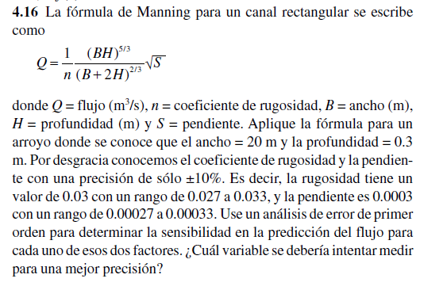
H | 0.3

Q | 1.5221121163

 |  |  | 9.5025462838

 |  |  | 2536.8535271

 |  | eQ= | 0.10461324467

 | Q - eQ= | 1.626725361
 | Q + eQ= | 1.4174988716

ejer4
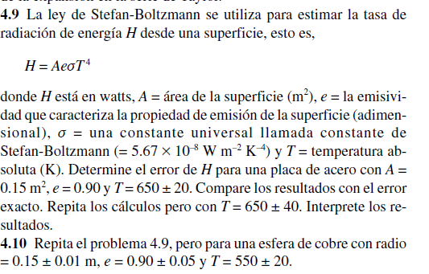

 |  |  |  |  |  |  |  | Valor | Error
 |  |  |  |  |  |  | A | 0.15 | 0.01
 |  |  |  |  |  |  | e | 0.9 | 0.01
 |  |  |  |  |  |  | T | 650 | 20
 |  |  |  |  |  |  | cte | 5.67E-08

 |  |  |  |  |  |  | H | 1366.3760906

 |  |  |  |  |  |  |  | en A | 9109.1739375
 |  |  |  |  |  |  |  | e* cte T^4
 |  |  |  |  |  |  |  | en T
 |  |  |  |  |  |  |  | 4 A e cte T^3 | 8.40846825
 |  |  |  |  |  |  |  | en e
 |  |  |  |  |  |  |  | A cte T^4 | 1518.1956562

 |  |  |  |  |  |  |  | eH= | 274.44306094

ejercicio numero 4,10 |  |  |  |  |  |  | H - eH= | 1091.9330297
 |  |  |  |  |  |  | H + eH= | 1640.8191516

 | valor | error | derivadas parciales
A | 0.070685834706 | 0.01 | en A
e | 0.9 | 0.05 | e* cte T^4 | 4669.5639375 | 46.695639375
T | 550 | 20 | en e |  |  | H - eH | 217.02857425
cte | 5.67E-08 |  | A cte T^4 | 366.74669404 | 18.337334702 | H + eH | 443.11547502
 |  |  | en T
h | 330.07202463 |  | 4 A e cte T^3 | 2.4005238155 | 48.01047631

derivadas parciales |  |  |  | eH | 113.04345039

H = A e cte T^4

